清单
1) ENGLISH ITEM NAME (ex : OOOO machine) | Tên tiếng việt | 3) MODEL NO (ex : abc-123) | 5) VOLTAGE (ex : 220V) | 6) CAPACITY (ex :1200KW) | 9) ORIGIN (MADE IN JAPAN) | 10) NEW or USED (NEW) | 11) PICTURE (BEFORE PACKING) | 12) PICTURE (NAME PLATE) | 13)Quantity | 14)Total cost(usd) | 15)cost(USD) | 16)Issued qty | 17)CARTON NO | 18)CTN QTY | 19)G.W(KGS) | 20)N.W(KGS) | 21)L(cm) | 22)W(cm) | 23)H(cm) | 24)CBM | 25)应用范围 | 26)是否带电源 | 27)是否自行制造
Assemble fixture | JIG lắp giáp USRIC-8V3/ USRIC-16V3 Băng Phíp |  |  |  | China | NEW |  |  | 8 | 10 | 10 |  | A1 | 1 | 8.6 |  | 34.5 | 27.5 | 28.5 |  | USRIC-8V3/ USRIC-16V3 | 否 | 是
Lamp tube | Bóng đèn UV (dùng để kiểm tra keo phủ bóng) | F8T5/BLB | 220V | 8W | China | NEW |  |  | 2 | 10 | 5 |  | A1 |  |  |  |  |  |  |  | coating check | 否 | 否
Dust-Proof cotton Fixture | JIG cố định DB-90C Bằng phíp |  |  |  |  | NEW | 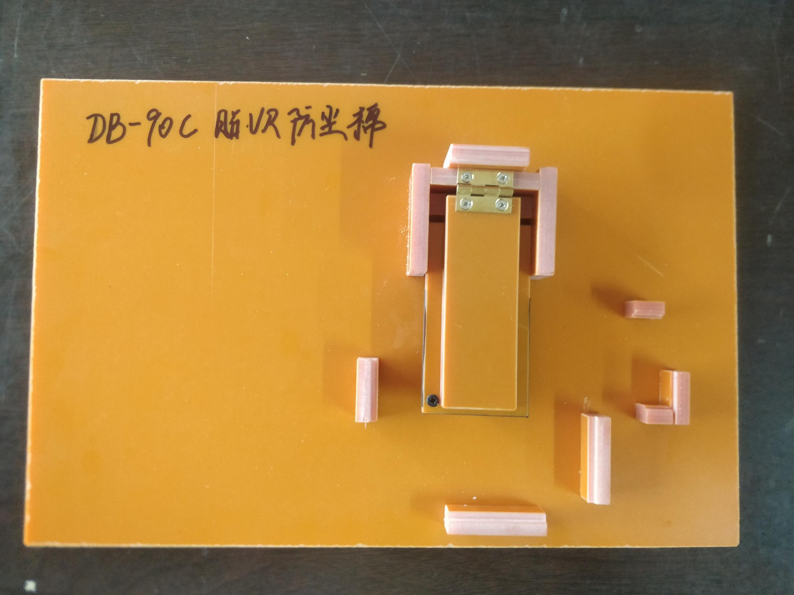 |  | 1 | 10 | 10 |  | A1 |  |  |  |  |  |  |  | Fitting Dust-Proof cotton | 否 | 是
Electronic tester | JIG kiểm tra tính năng USRIC-8V3/ USRIC-16V3 |  | 5VDc | 50W | China | NEW |  |  | 3 | 150 | 50 |  | A2 | 1 | 7.6 |  | 40.5 | 23.5 | 28 |  | USRIC-8V3/ USRIC-16V3 | 否 | 是
USRIC PCBA | Bản mạch điện tử, hai mặt, đã lắp ráp USRIC-8V3/ USRIC-16V3 |  |  |  | China | NEW |  |  | 2 | 20 | 10 |  | A2 |  |  |  |  |  |  |  | USRIC-8V3/ USRIC-16V3 | 否 | 是
Simon PCB | Bản mạch in một mặt (100-22108-03-00) |  |  |  | China | NEW |  |  | 48 |  | 0.15 |  |  |  |  |  |  |  |  |  | SIMON | 否 | 否

